Feuil3



Gestion contrat ANEM

Gestion contrat CDD


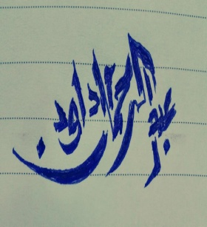

mois38200@gmail,com

Contrat ANEM
08/01/2022
 |  |  |  | Gestion contrat ANEM

N° | Nom et Prénom | SEXE | Date de naissance | Age | DATE DE RECRUTEMENT | Ancienneté | POSTE | DUREE CONTRAT en mois | DATE FIN DE CONTAT
1 | JKKKKKKKKKKKKKKKK | H | 1986-07-17 | 35ans5mois22jours | 2020-07-15 | 1ans5mois24jours | Assistante Orientation | 36 | 2023-07-15
2 | LLLLLLLLLLLLLLLLLLLLLLLLLLLLLL | F | 1978-10-14 | 43ans2mois25jours | 2021-03-05 | 0ans10mois3jours | receptionniste | 36 | 2024-03-05
3 | HHHHHHHHH | F
 |  | H

Contrat CDD
08/01/2022
 |  |  | Gestion contrat CDD

 |  | F
N° | Nom et Prénom | SEXE | Date de naissance | Age | DATE DE RECRUTEMENT | Ancienneté | POSTE | DUREE CONTRAT en mois | DATE FIN DE CONTAT | date sortie en retraite
1 | Mohamed huuuu | F | 2000-12-03 | 21ans1mois5jours | 2021-11-04 | 0ans2mois4jours | TECHNICIEN | 36 | 2024-11-04 | 2055-12-31
2 | mpmmllk | F | 2002-11-05 | 19ans2mois3jours | 2021-04-15 | 0ans8mois24jours | agent | 5 | 2021-09-15 | 2057-11-30
3 | mooooo | H | 1980-02-01 | 41ans11mois7jours | 2019-05-16 | 2ans7mois23jours | ouvrier | 6 | 2019-11-16 | 2045-02-28
4 | mmppp | F
5 | kkooo | F
6 | loooo | F
7 | kkooo
8 | mppp
9 | lollll

